Einzel_Reff
 |  |  |  |  |  | Fenstertool / Vers. 3.1 / Sept. 19 / HET
Performances ponctuelles |  |  |  |  |  | Valable jusqu'au 31.12.2025
 |  |  |  |  |  | Imprimé le : |  | 2025-03-07 14:54:19 | 2025-03-07 14:54:19
Avec part effective de cadre
(Les détails de construction sont à fournir)
 |  |  |  |  |  |  |  |  |  |  |  |  | Annexe pour justificatif d'isolation

Projet : |  | 0
Maître de l'ouvrage : |  | 0
Auteur du justificatif : |  | 0

Valeur U limite à observer pour fenêtre Uw [W/m2K] : |  |  |  |  |  |  |  |  |  |  |  |  | 1.0

Cadre : |  |  |  |  |  |  | Vitrage :
No : | Type / valeur moyenne Uf : |  |  |  | Uf [W/m2K] |  | No : | Type / Ug, g : |  |  |  | Ug [W/m2K] | g [-]
1 |  |  |  |  |  |  | 1
2 |  |  |  |  |  |  | 2
3 |  |  |  |  |  |  | 3
 |  |  |  |  |  |  | 4
Intercalaire (IC) : |  |  |  |  |  |  | 5
No : | Type : |  |  |  | Yg [W/mK] |  | 6
1
2

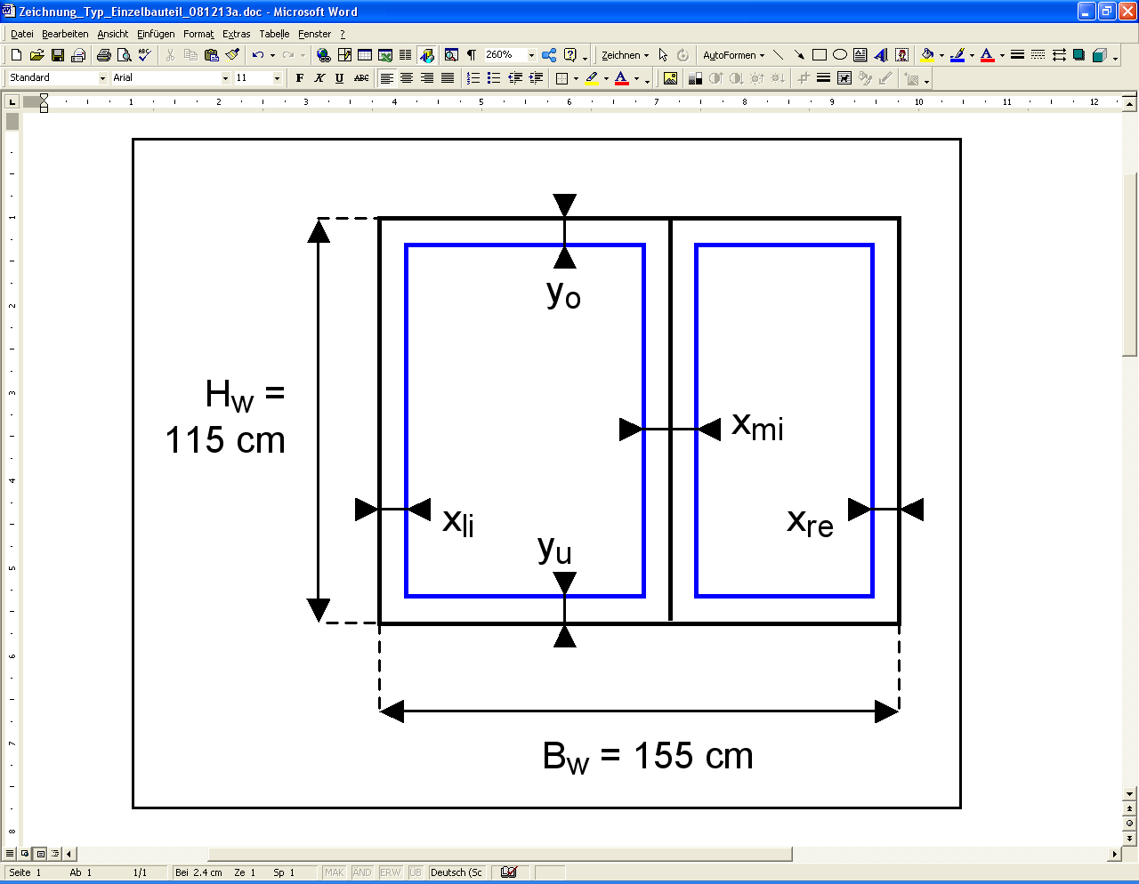

No d'identification |  |  | Géométrie fenêtre et cadre |  |  |  |  |  | Caractréristiques |  |  | Résultat |  | Autres résultats
 |  |  | Fenêtre |  | Cadre | Cadre |  |  | Type de cadre No | Type de vitrage No | Type d'intercalaire No |  | Part de vitrage | Surface de fenêtre | Surface de vitrage | Surface de cadre | Longueur intercalaire | Longueur appui de fenêtre
 |  |  | Largeur | Hauteur | Latéral | Milieu | Haut | Bas |  |  |  | Fenêtre
 |  |  | Bw | Hw | xli+xre | xmi | yo | yu |  |  |  | Uw | FF | Aw | Ag | Af | Lg | Lw
 | Désignation |  | [cm] | [cm] | [cm] | [cm] | [cm] | [cm] |  |  |  | [W/m2K] | [-] | [m2] | [m2] | [m2] | [m] | [m]

 |  |  | 155 | 115 |  |  |  |  |  |  |  | 0.0 |  | 1.78 | 1.78 | 0.00 | 7.70 | 5.40
 |  |  | 155 | 115 |  |  |  |  |  |  |  | 0.0 |  | 1.78 | 1.78 | 0.00 | 7.70 | 5.40
 |  |  | 155 | 115 |  |  |  |  |  |  |  | 0.0 |  | 1.78 | 1.78 | 0.00 | 7.70 | 5.40
 |  |  | 155 | 115 |  |  |  |  |  |  |  | 0.0 |  | 1.78 | 1.78 | 0.00 | 7.70 | 5.40
 |  |  | 155 | 115 |  |  |  |  |  |  |  | 0.0 |  | 1.78 | 1.78 | 0.00 | 7.70 | 5.40
 |  |  | 155 | 115 |  |  |  |  |  |  |  | 0.0 |  | 1.78 | 1.78 | 0.00 | 7.70 | 5.40
 |  |  | 155 | 115 |  |  |  |  |  |  |  | 0.0 |  | 1.78 | 1.78 | 0.00 | 7.70 | 5.40
 |  |  | 155 | 115 |  |  |  |  |  |  |  | 0.0 |  | 1.78 | 1.78 | 0.00 | 7.70 | 5.40
 |  |  | 155 | 115 |  |  |  |  |  |  |  | 0.0 |  | 1.78 | 1.78 | 0.00 | 7.70 | 5.40
 |  |  | 155 | 115 |  |  |  |  |  |  |  | 0.0 |  | 1.78 | 1.78 | 0.00 | 7.70 | 5.40
 |  |  | 155 | 115 |  |  |  |  |  |  |  | 0.0 |  | 1.78 | 1.78 | 0.00 | 7.70 | 5.40
 |  |  | 155 | 115 |  |  |  |  |  |  |  | 0.0 |  | 1.78 | 1.78 | 0.00 | 7.70 | 5.40
 |  |  | 155 | 115 |  |  |  |  |  |  |  | 0.0 |  | 1.78 | 1.78 | 0.00 | 7.70 | 5.40
 |  |  | 155 | 115 |  |  |  |  |  |  |  | 0.0 |  | 1.78 | 1.78 | 0.00 | 7.70 | 5.40
 |  |  | 155 | 115 |  |  |  |  |  |  |  | 0.0 |  | 1.78 | 1.78 | 0.00 | 7.70 | 5.40
 |  |  | 155 | 115 |  |  |  |  |  |  |  | 0.0 |  | 1.78 | 1.78 | 0.00 | 7.70 | 5.40
 |  |  | 155 | 115 |  |  |  |  |  |  |  | 0.0 |  | 1.78 | 1.78 | 0.00 | 7.70 | 5.40
 |  |  | 155 | 115 |  |  |  |  |  |  |  |  |  | 1.78 | 1.78 | 0.00 | 7.70 | 5.40

